Table 2
MAPA 2.2.4. CAPACIDAD Y GENERACIÓN EN CENTRALES DE CICLO COMBINADO 2017 (MW, GWh)
Fuente: Elaborado por la SENER con datos de la CFE, la CRE y el CENACE. Los totales pueden no coincidir por redondeo.
TABLA 2.2.9. CENTRALES DE GENERACIÓN DE CICLO COMBINADO 2017 (Megawatt, Gigawatt-hora)

BC
2,921 MW
15,044 GWh
SON
1,724 MW
11,976 GWh
CHIH
1,883 MW
13,144 GWh
COAH
574 MW
2,867 GWh
DGO
1,421 MW
8,399 GWh
NL
3,687 MW
21,844 GWh
TAMS
4,708 MW
29,424 GWh
SLP
1,242 MW
8,693 GWh
≥ 1,000 MW
≥ 100 MW
< 100 MW
GTO
846 MW / 7,006 GWh
QRO
652 MW / 4,529 GWh
HGO
489 MW / 80 GWh
MEX
549 MW / 4,560 GWh
YUC
1,244 MW
4,076 GWh
COL
1,454 MW
10,277 GWh
VER
3,333 MW
19,289 GWh
CAMP
252 MW
241 GWh
MOR
656 MW / 358 GWh
TLAX
66 MW / 378 GWh
PUE
382 MW / 3,059 GWh
No. | Nombre | Entidad Federativa | Región de Control | Esquema1/ | Capacidad Total (MW) | Generación Bruta2/ (GWh)
1 | Energía Azteca VIII | GTO | 03-Occidental | AUT | 131 | 960
2 | Energía Azteca X_AUT | BC | 08-Baja California | AUT |  |  | 80 | 621
3 | Energía Chihuahua | CHIH | 05-Norte | AUT | 50 | 78
4 | EnergÍa San Luis De La Paz | GTO | 03-Occidental | AUT | 220 | 1,822
5 | Fuerza y Energía de Naco-Nogales | SON | 04-Noroeste | AUT | 50 | 317
6 | Fuerza y Energía de Tuxpan_AUT | VER | 02-Oriental | AUT | 30 | 223
7 | Iberdrola Energía Altamira | TAMS | 06-Noreste | AUT | 60 | 224
8 | Iberdrola Energía del Golfo | TAMS | 06-Noreste | AUT | 80 | 117
9 | Iberdrola Energía La Laguna | DGO | 05-Norte | AUT | 101 | 296
10 | Iberdrola Energía Monterrey | NL | 06-Noreste | AUT | 742 | 4,416
11 | Iberdrola Energía Monterrey, Dulces Nombres II | NL | 06-Noreste | AUT | 338 | 1,847
12 | Iberdrola Energía Tamazunchale | SLP | 06-Noreste | AUT | 100 | 338
13 | Ingredion México | QRO | 03-Occidental | AUT | 29 | 186
14 | Magnelec | COAH | 05-Norte | AUT | 16 | 46
15 | México Generadora de Energía | SON | 04-Noroeste | AUT | 470 | 3,467
16 | Techgen_AUT | NL | 06-Noreste | AUT | 798 | 6,387
17 | Pemex-Petroquímica, Complejo Petroquímico Cangrejera | VER | 02-Oriental | COG | 164 | 537
18 | Pemex-Petroquímica, Complejo Petroquímico Morelos | VER | 02-Oriental | COG | 172 | 405
19 | Procter & Gamble Manufactura | TLAX | 02-Oriental | COG | 60 | 355
20 | AES Mérida III | YUC | 07-Peninsular | EXP | 15 | 0
21 | Energía Azteca X_EXP | BC | 08-Baja California | EXP |  |  | 50 | 474
22 | Energia de Baja California | BC | 08-Baja California | EXP |  |  | 337 | 1,409
23 | Termoeléctrica de Mexicali | BC | 08-Baja California | EXP |  |  | 680 | 2,962
24 | Altos Hornos de México | COAH | 06-Noreste | GEN | 260 | 1,079
25 | Bio Pappel Scribe | QRO | 03-Occidental | GEN | 32
26 | Braskem Idesa | VER | 02-Oriental | GEN | 176 | 906
27 | Celulosa de Fibras Mexicanas | TLAX | 02-Oriental | GEN | 7 | 23
28 | Central Anáhuac | TAMS | 06-Noreste | GEN | 49 | 28
29 | Central Lomas de Real | TAMS | 06-Noreste | GEN | 49 | 20
30 | Central Saltillo | COAH | 06-Noreste | GEN | 50 | 89
31 | Central Valle Hermoso | TAMS | 06-Noreste | GEN | 50 | 31
32 | Electricidad Águila de Altamira | TAMS | 06-Noreste | GEN | 49 | 57
33 | Energía Azteca X_GEN | BC | 08-Baja California | GEN |  |  | 219 | 873
34 | Fuerza y Energía de Norte Durango | DGO | 05-Norte | GEN | 132 | 208
35 | Fuerza y Energía de Tuxpan_GEN | VER | 02-Oriental | GEN | 135 | 0
36 | Iberdrola Energía Baja California | BC | 08-Baja California | GEN |  |  | 30 | 137
37 | Mexichem Resinas Vinílicas | TAMS | 06-Noreste | GEN | 16 | 47
38 | México Generadora de Energía | SON | 04-Noroeste | GEN | 60 | 0
39 | Papelera Industrial Potosina | SLP | 03-Occidental | GEN | 7 | 33
40 | Techgen_GEN | NL | 06-Noreste | GEN | 228
41 | Tractebel Energía de Monterrey | NL | 06-Noreste | GEN | 284 | 2,014
42 | Agua Prieta II | SON | 04-Noroeste | GEN-CFE | 409 | 2,941
43 | Centro | MOR | 02-Oriental | GEN-CFE | 656 | 358
44 | Chihuahua II (El Encino) | CHIH | 05-Norte | GEN-CFE | 619 | 3,274
45 | Dos Bocas | VER | 02-Oriental | GEN-CFE | 452 | 1,124
46 | El Sáuz | QRO | 03-Occidental | GEN-CFE | 591 | 4,343
47 | Gómez Palacio | DGO | 05-Norte | GEN-CFE | 240 | 355
48 | Hermosillo | SON | 04-Noroeste | GEN-CFE | 227 | 1,283
49 | Huinalá II | NL | 06-Noreste | GEN-CFE | 471 | 2,940
50 | Huinalá_CC | NL | 06-Noreste | GEN-CFE | 378 | 843
51 | Manzanillo (Gral. Manuel Álvarez Moreno)_CC | COL | 03-Occidental | GEN-CFE | 1,454 | 10,277
52 | Poza Rica | VER | 02-Oriental | GEN-CFE | 232 | 1,011
53 | Presidente Juárez_CC | BC | 08-Baja California | GEN-CFE |  |  | 743 | 3,183
54 | Río Bravo (Emilio Portes Gil) | TAMS | 06-Noreste | GEN-CFE | 211 | 885
55 | Samalayuca II | CHIH | 05-Norte | GEN-CFE | 522 | 4,432
56 | San Lorenzo Potencia | PUE | 02-Oriental | GEN-CFE | 382 | 3,059
57 | Tula (Francisco Pérez Ríos)_CC | HGO | 01-Central | GEN-CFE | 489 | 80
58 | Valladolid (Felipe Carrillo Puerto)_CC | YUC | 07-Peninsular | GEN-CFE | 220 | 1,209
59 | Valle de México_CC | MEX | 01-Central | GEN-CFE | 549 | 4,560
60 | AES Mérida III; Mérida III | YUC | 07-Peninsular | PIE | 484 | 781
61 | Central Anáhuac, Río Bravo II | TAMS | 06-Noreste | PIE | 495 | 3,528
62 | Central Lomas de Real, Río Bravo III | TAMS | 06-Noreste | PIE | 495 | 2,593
63 | Central Saltillo, Saltillo | COAH | 06-Noreste | PIE | 248 | 1,653
64 | Central Valle Hermoso, Río Bravo IV | TAMS | 06-Noreste | PIE | 500 | 2,680
65 | Compañía de Generación Valladolid, Valladolid III | YUC | 07-Peninsular | PIE | 525 | 2,085
66 | Electricidad Aguila de Altamira, Altamira II | TAMS | 06-Noreste | PIE | 495 | 3,673
67 | Electricidad Aguila de Tuxpan, Tuxpan II (Tres Estrellas) | VER | 02-Oriental | PIE | 495 | 3,169
68 | Electricidad Sol, de Tuxpan, Tuxpan V | VER | 02-Oriental | PIE | 495 | 4,028
69 | Energía Azteca VIII, El Sáuz - Bajio | GTO | 03-Occidental | PIE | 495 | 4,224
70 | Energía Azteca X, Mexicali | BC | 08-Baja California | PIE |  |  | 489 | 3,693
71 | Energía Campeche, Transalta Campeche | CAMP | 07-Peninsular | PIE | 252 | 241
72 | Energía Chihuahua, Transalta Chihuahua | CHIH | 05-Norte | PIE | 259 | 2,084
73 | Fuerza y Energía de Hermosillo | SON | 04-Noroeste | PIE | 250 | 1,869
74 | Fuerza y Energía de Naco-Nogales, Naco Nogales | SON | 04-Noroeste | PIE | 258 | 2,100
75 | Fuerza y Energía de Norte Durango, Norte Durango | DGO | 05-Norte | PIE | 450 | 3,749
76 | Fuerza y Energía de Tuxpan, Tuxpan III y IV | VER | 02-Oriental | PIE | 983 | 7,886
77 | Iberdrola Energía Altamira, Altamira III y IV | TAMS | 06-Noreste | PIE | 1,036 | 8,236
78 | Iberdrola Energía Baja Californía | BC | 08-Baja California | PIE |  |  | 294 | 1,691
79 | Iberdrola Energía del Golfo, Altamira V | TAMS | 06-Noreste | PIE | 1,121 | 7,305
80 | Iberdrola Energía La Laguna, La Laguna II | DGO | 05-Norte | PIE | 498 | 3,791
81 | Iberdrola Energía Monterrey, Monterrey III (Dulces Nombres) | NL | 06-Noreste | PIE | 449 | 3,397
82 | Iberdrola Energía Tamazunchale, Tamazunchale | SLP | 06-Noreste | PIE | 1,135 | 8,322
83 | KST Electric Power Company, Norte II | CHIH | 05-Norte | PIE | 433 | 3,277
Total3/ |  |  |  |  | 28,084 | 165,245
BC
320 MW
532 GWh
SON
1,153 MW
4,604 GWh
CHIH
681 MW
1,427 GWh
BCS
159 MW
697 GWh
COAH
23 MW
117 GWh
DGO
320 MW
1,191 GWh
NL
81 MW
241 GWh
SIN
936 MW
4,108 GWh
TAMS
963 MW
3,090 GWh
SLP
700 MW
3,092 GWh
≥ 1,000 MW
≥ 100 MW
JAL
20 MW
63 GWh
GTO
693MW / 1,984 GWh
QRO
19 MW / 92 GWh
HGO
1,774 MW / 10,261 GWh
MEX
477MW / 53 GWh
YUC
243 MW
613 GWh
< 100 MW
COL
1,300 MW
4,188 GWh
MICH
92 MW
168 GWh
VER
2,262 MW
5,318 GWh
CAMP
113 MW
464 GWh
CDMX
19 MW / 63 GWh
PUE
OAX
140 MW
346 GWh
60 MW / 68 GWh
1/ AUT: Autoabastecimiento; COG: Cogeneración; EXP: Exportación; GEN: Generación; GEN-CFE: Comisión Federal de Electricidad Generación; PIE: Productor Independiente de Energía. 2/ Incluye la generación reportada por centrales eléctricas en fase de pruebas. 3/ Los totales pueden no coincidir por redondeo. Información preliminar al cierre de 2017. Fuente: Elaborado por la SENER con información de la CFE, la CRE y el CENACE. MAPA 2.2.5. CAPACIDAD Y GENERACIÓN EN CENTRALES TERMOELÉCTRICAS CONVENCIONALES 2017 (MW, GWh)
Fuente: Elaborado por la SENER con datos de la CFE, la CRE y el CENACE. Los totales pueden no coincidir por redondeo.

Table 3
TABLA 2.2.10. CENTRALES DE GENERACIÓN TERMOELÉCTRICA CONVENCIONAL 2017 (Megawatt, Gigawatt-hora)
No. | Nombre | Entidad Federativa | Región de Control | Esquema1/ | Capacidad Total (MW) | Generación Bruta2/ (GWh)
1 | Agroindustrias del Balsas | MICH | 01-Central | AUT | 15 | 0
2 | Akra Polyester | TAMS | 06-Noreste | AUT | 14 | 53
3 | Arcelormittal Lázaro Cárdenas | MICH | 01-Central | AUT | 40 | 62
4 | Bio Pappel Packaging, Planta de Papel Tizayuca | HGO | 01-Central | AUT | 35 | 149
5 | Destiladora del Valle | VER | 02-Oriental | AUT | 2 | 6
6 | Generadora Pondercel | CHIH | 05-Norte | AUT | 65 | 204
7 | Mexicana De Cobre | SON | 04-Noroeste | AUT | 37 | 62
8 | México Carbon Manufacturing | TAMS | 06-Noreste | AUT | 4 | 23
9 | Papeles Ultra | MEX | 01-Central | AUT | 10 | 0
10 | Ternium México, Planta Puebla | PUE | 02-Oriental | AUT | 6 | 26
11 | Agroenergía | QRO | 03- Occidental | COG | 19 | 92
12 | Compañía Cervecera De Coahuila_COG | COAH | 06-Noreste | COG | 16 | 86
13 | Generadora Petrocel | TAMS | 06-Noreste | COG | 16 | 59
14 | Grupo Celanese, Complejo Ocotlán | JAL | 03- Occidental | COG | 13 | 30
15 | Industrias Derivadas del Etileno | VER | 02-Oriental | COG | 2 | 2
16 | Innophos Fosfatados De México_COG | VER | 02-Oriental | COG | 6 | 0
17 | Metalúrgica Met-Mex Peñoles | COAH | 05-Norte | COG | 7 | 31
18 | Minera y Metalúrgica del Boleo_COG | BCS | 10-Mulegé | COG | 46 | 236
19 | Pemex Gas y Petroquímica Básica, Complejo Procesador de Gas Poza Rica | VER | 02-Oriental | COG | 16 | 30
20 | Pemex-Petroquímica, Complejo Petroquímico Independencia | PUE | 02-Oriental | COG | 54 | 42
21 | Pemex-Refinación, Ing. Antonio M. Amor | GTO | 03- Occidental | COG | 143 | 434
22 | Pemex-Refinación, Refinería Francisco I. Madero | TAMS | 06-Noreste | COG | 129 | 204
23 | Pemex-Refinación, Refinería General Lázaro Cárdenas | VER | 02-Oriental | COG | 64 | 155
24 | Pemex-Refinación, Refinería General Lázaro Cárdenas, Proyecto Reconfiguración | VER | 02-Oriental | COG | 40 | 0
25 | Pemex-Refinación, Refinería Ing. Antonio Dovalí Jaime | OAX | 02-Oriental | COG | 115 | 277
26 | Pemex-Refinación, Refinería Ing. Hector Lara Sosa | NL | 06-Noreste | COG | 79 | 240
27 | Pemex-Refinación, Refinería Miguel Hidalgo | HGO | 01-Central | COG | 134 | 317
28 | Polioles | MEX | 01-Central | COG | 3 | 3
29 | Zacapu Power | MICH | 03- Occidental | COG | 8 | 6
30 | Bio Pappel Printing, Central II | VER | 02-Oriental | GEN | 12 | 0
31 | Altamira | TAMS | 06-Noreste | GEN-CFE | 500 | 2,475
32 | Francisco Villa | CHIH | 05-Norte | GEN-CFE | 300 | 467
33 | Guaymas II (Carlos Rodríguez Rivero) | SON | 04-Noroeste | GEN-CFE | 484 | 1,438
34 | Lerdo (Guadalupe Victoria) | DGO | 05-Norte | GEN-CFE | 320 | 1,191
35 | Lerma (Campeche) | CAMP | 07-Peninsular | GEN-CFE | 113 | 464
36 | Manzanillo (Gral. Manuel Álvarez Moreno)_TC | COL | 03- Occidental | GEN-CFE | 1,300 | 4,188
37 | Mazatlán II (José Aceves Pozos) | SIN | 04-Noroeste | GEN-CFE | 616 | 2,214
38 | Mérida II | YUC | 07-Peninsular | GEN-CFE | 168 | 428
39 | Presidente Juárez_TC | BC | 08-Baja California | GEN-CFE | 320 | 532
40 | Puerto Libertad | SON | 04-Noroeste | GEN-CFE | 632 | 3,104
41 | Punta Prieta II_TC | BCS | 09-Baja California Sur | GEN-CFE | 113 | 461
42 | Río Bravo (Emilio Portes Gil) U3 | TAMS | 06-Noreste | GEN-CFE | 300 | 276
43 | Salamanca | GTO | 03- Occidental | GEN-CFE | 550 | 1,550
44 | Samalayuca | CHIH | 05-Norte | GEN-CFE | 316 | 757
45 | Topolobampo II (Juan de Dios Bátiz) | SIN | 04-Noroeste | GEN-CFE | 320 | 1,894
46 | Tula (Francisco Pérez Ríos)_TC | HGO | 01-Central | GEN-CFE | 1,606 | 9,794
47 | Tuxpan (Adolfo López Mateos) | VER | 02-Oriental | GEN-CFE | 2,100 | 5,041
48 | Valladolid (Felipe Carrillo Puerto)_TC | YUC | 07-Peninsular | GEN-CFE | 75 | 186
49 | Valle de México_TC | MEX | 01-Central | GEN-CFE | 450 | 0
50 | Villa de Reyes | SLP | 03- Occidental | GEN-CFE | 700 | 3,092
51 | Arcelormittal Las Truchas | MICH | 01-Central | U.P.C. | 22 | 65
52 | Bio Pappel Scribe_1 | MICH | 03- Occidental | U.P.C. | 4 | 17
53 | Bio Pappel Scribe_2 | MICH | 03- Occidental | U.P.C. | 4 | 18
54 | Cervecería Modelo | CDMX | 01-Central | U.P.C. | 19 | 63
55 | Cervecería Modelo de Guadalajara | JAL | 03- Occidental | U.P.C. | 7 | 33
56 | Compañía Cervecera El Trópico | OAX | 02-Oriental | U.P.C. | 25 | 69
57 | Empaques Modernos San Pablo_TC | MEX | 01-Central | U.P.C. | 14 | 50
58 | Industria del Alcali | NL | 06-Noreste | U.P.C. | 2 | 1
59 | Tereftalatos Mexicanos | VER | 02-Oriental | U.P.C. | 21 | 84
Total3/ |  |  |  |  | 12,546 | 42,780
1/ AUT: Autoabastecimiento; COG: Cogeneración; GEN: Generación; GEN-CFE: Comisión Federal de Electricidad Generación; UPC: Usos Propios Continuos.2/ Incluye la generación reportada por centrales eléctricas en fase de pruebas. 3/ Los totales pueden no coincidir por redondeo. Información preliminar al cierre de 2017. Fuente: Elaborado por la SENER con información de la CFE, la CRE y el CENACE.
MAPA 2.2.6. CAPACIDAD Y GENERACIÓN EN CENTRALES CARBOELÉCTRICAS Y LECHO FLUIDIZADO 2017 (MW, GWh)
Fuente: Elaborado por la SENER con datos de la CFE, la CRE y el CENACE. Los totales pueden no coincidir por redondeo.
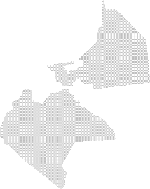
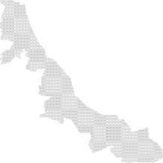
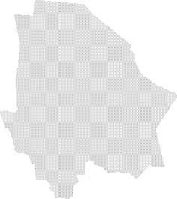
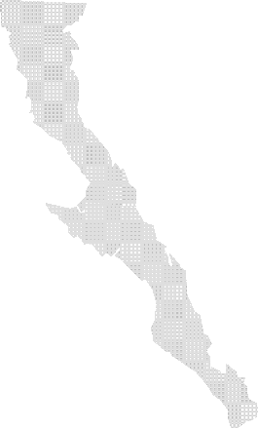
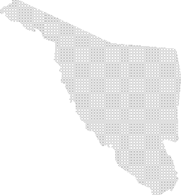
COAH
2,600 MW
12,476 GWh
SLP
580 MW
4,329 GWh
Carboeléctrica
Lecho Fluidizado
GRO
2,778 MW
18,081 GWh

Table 4
TABLA 2.2.11.A. CENTRALES DE GENERACIÓN CARBOELÉCTRICAS 2017 (Megawatt, Gigawatt-hora)
No. | Nombre | Entidad Federativa |  | Región de Control |  | Esquema1/ |  | Capacidad Total (MW) |  | Generación Bruta2/ (GWh)
1 | Carbón II | COAH |  | 06-Noreste |  | GEN-CFE |  | 1,400 |  | 7,075
2 | Petacalco (Plutarco Elías Calles) | GRO |  | 01-Central |  | GEN-CFE |  | 2,778 |  | 18,081
3 | Río Escondido (José López Portillo) | COAH |  | 06-Noreste |  | GEN-CFE |  | 1,200 |  | 5,400
Total3/ |  |  |  |  |  |  |  | 5,378 |  | 30,557
1/ GEN-CFE: Comisión Federal de Electricidad Generación. 2/ Incluye la generación reportada por centrales eléctricas en fase de pruebas. 3/ Los totales pueden no coincidir por redondeo. Información preliminar al cierre de 2017. Fuente: Elaborado por la SENER con información de la CFE, la CRE y el CENACE.
TABLA 2.2.11.B. CENTRALES DE GENERACIÓN DE LECHO FLUIDIZADO 2017 (Megawatt, Gigawatt-hora)
No. | Nombre |  | Entidad Federativa |  | Región de Control |  | Esquema1/ |  | Capacidad Total (MW) |  | Generación Bruta2/ (GWh)
1 | Termoeléctrica del Golfo |  | SLP |  | 06-Noreste |  | AUT |  | 290 |  | 2,227
2 | Termoeléctrica Peñoles |  | SLP |  | 06-Noreste |  | AUT |  | 290 |  | 2,102
Total3/ |  |  |  |  |  |  |  |  | 580 |  | 4,329
1/ AUT: Autoabastecimiento. 2/ Incluye la generación reportada por centrales eléctricas en fase de pruebas. 3/ Los totales pueden no coincidir por redondeo. Información preliminar al cierre de 2017. Fuente: Elaborado por la SENER con información de la CFE, la CRE y el CENACE. MAPA 2.2.7. CAPACIDAD Y GENERACIÓN EN CENTRALES TURBOGÁS 2017 (MW, GWh)
Fuente: Elaborado por la SENER con datos de la CFE, la CRE y el CENACE. Los totales pueden no coincidir por redondeo.
TABLA 2.2.12. CENTRALES DE GENERACIÓN TURBOGÁS 2017 (Megawatt, Gigawatt-hora)

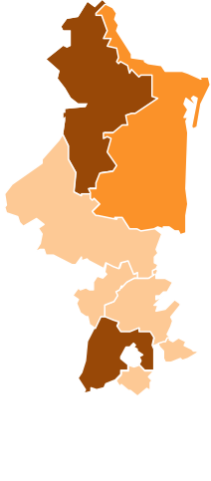
BC
616 MW
461 GWh
SON
42 MW
1 GWh
CHIH
77 MW
21 GWh
COAH
279 MW
225 GWh
BCS
3
99 MW
273 GWh
SIN
30 MW
2 GWh
DGO
107 MW
153 GWh
NL
315 MW
326 GWh
TAMS
281 MW
1,774 GWh
SLP
1 MW
0 GWh
≥ 300 MW
≥ 100 MW
< 100 MW
JAL
14 MW
53 GWh
GTO
401 MW / 2,412 GWh
QRO
5 MW / 32 GWh
HGO
8 MW / 42 GWh
MEX
456 MW / 2,242 GWh
YUC
60 MW
38 GWh
MICH
9 MW
35 GWh
VER
222 MW
380 GWh
TAB
217MW
451 GWh
CAMP
865 MW
2,658 GWh
CDMX
280 MW / 850 GWh
QR
314 MW
104 GWh
MOR
5 MW / 20 GWh
CHIS
121 MW
262 GWh
TLAX
5 MW / 32 GWh

Table 6
MAPA 2.2.8. CAPACIDAD Y GENERACIÓN EN CENTRALES DE COMBUSTIÓN INTERNA 2017 (MW, GWh)
 |  |  |  |  |  |  | QR
 |  |  |  |  |  | CAMP | 24 MW
TAB |  |  |  |  |  | 8 MW | 19 GWh
47 MW |  |  |  |  |  | 4 GWh
33 GWh
Fuente: Elaborado por la SENER con datos de la CFE, la CRE y el CENACE. Los totales pueden no coincidir por redondeo. TABLA 2.2.13. CENTRALES DE GENERACIÓN DE COMBUSTIÓN INTERNA 2017 (Megawatt, Gigawatt-hora)
BC 19 MW
2 GWh
SON
50 MW
119 GWh
CHIH
102 MW
98 GWh
BCS
420 MW
1,983 GWh
COAH
50 MW
92 GWh
SIN
3 MW
0 GWh
DGO
7 MW
7 GWh
NL
214 MW
803 GWh
TAMS
23 MW
95 GWh
NAY
4 MW
10 GWh
AGS
4 MW
0 GWh
SLP
95 MW
108 GWh
≥
≥
<
100 MW
10 MW
10 MW
JAL
57 MW
63 GWh _{MICH}
GTO
30 MW / 27 GWh
QRO
53 MW / 125 GWh
HGO
23 MW / 72 GWh
MEX
214 MW / 91 GWh
YUC
8 MW
3 GWh
COL
3 MW / 1 GWh
CDMX
66 MW / 44 GWh
3 MW
3 GWh
VER
47 MW
91 GWh
TLAX
4 MW / 0 GWh
GRO
7 MW
1 GWh
OAX
10 MW
34 GWh
MOR
6 MW / 1 GWh
CHIS
1 MW
0 GWh
PUE
38 MW / 76 GWh
 | 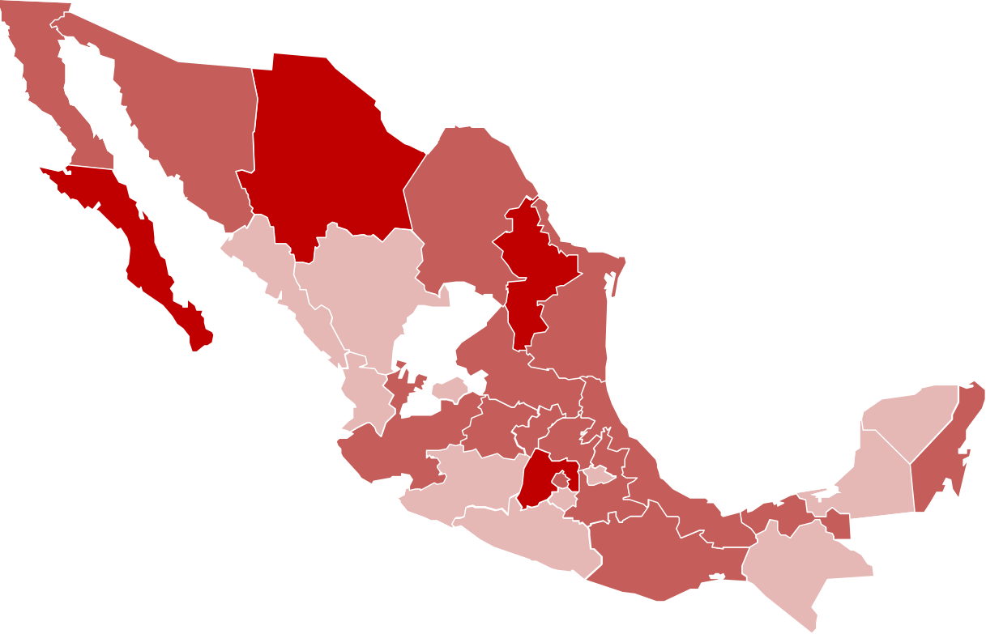
No. | Nombre | Entidad Federativa | Región de Control | Esquema1/ | Capacidad Total (MW) |  | Generación Bruta2/ (GWh)
1 | Agnico Eagle México | CHIH | 05-Norte | AUT | 15 |  | 1
2 | Agnico Eagle México, Proyecto Mascota | CHIH | 05-Norte | AUT | 4 |  | 1
3 | Agnico Sonora | SON | 04-Noroeste | AUT | 6 |  | 19
4 | Agribrands Purina México | GTO | 03- Occidental | AUT | 1 |  | 1
5 | Agropecuaria La Norteñita | CHIH | 05-Norte | AUT | 2 |  | 0
6 | Alambres Procesados Industriales, Planta Belisario Domínguez 57 | HGO | 01-Central | AUT | 2 |  | 0
7 | Alfa Corporativo | NL | 06-Noreste | AUT | 2 |  | 0
8 | Alimentos Kowi | SON | 04-Noroeste | AUT | 2 |  | 0
9 | Auma | CHIH | 05-Norte | AUT | 2 |  | 0
10 | Avomex Internacional | COAH | 06-Noreste | AUT | 4 |  | 0
11 | Azinsa Aluminio | MEX | 01-Central | AUT | 1 |  | 0
12 | Beneficencia Española de La Laguna | COAH | 05-Norte | AUT | 1 |  | 0
13 | Bepensa Bebidas | YUC | 07-Peninsular | AUT | 2 |  | 0
14 | Bimbo, Planta Baja California | BC | 08-Baja California | AUT | 3 |  | 0
15 | Bimbo, Planta Marinela de Baja California | BC | 08-Baja California | AUT | 1 |  | 0
16 | Bimbo, Planta Tijuana | BC | 08-Baja California | AUT | 2 |  | 0
17 | Bridgestone de México | MOR | 01-Central | AUT | 2 |  | 0

Table 8
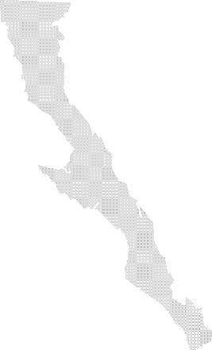
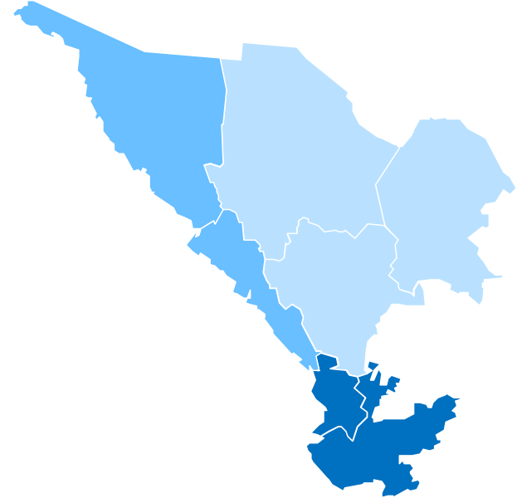
SON
164 MW
533 GWh
CHIH
28 MW
111 GWh
COAH
66 MW
148 GWh
SIN
777 MW
2,416 GWh
DGO
20 MW
36 GWh
TAMS
32 MW
72 GWh
GTO
2 MW / 1 GWh
≥ 1,000 MW
≥ 100 MW
< 100 MW
NAY
1,741 MW
2,528 GWh
SLP
20 MW
100 GWh
HGO
292 MW / 1,615 GWh
MEX
72 MW / 81 GWh
JAL
1,179 MW
1,604 GWh
MICH
1,779 MW
5,956 GWh
VER
159 MW
696 GWh
GRO
668 MW
1,804 GWh
OAX
356 MW
1,522 GWh
CHIS
4,828 MW
10,936 GWh
PUE
460 MW / 1,688 GWh
MAPA 2.2.9.A. CAPACIDAD Y GENERACIÓN EN CENTRALES HIDROELÉCTRICAS 2017 (MW, GWh)
Fuente: Elaborado por la SENER con datos de la CFE, la CRE y el CENACE. Los totales pueden no coincidir por redondeo.
TABLA 2.2.14. CENTRALES DE GENERACIÓN HIDROELÉCTRICA 2017 (Megawatt, Gigawatt-hora)
No. | Nombre | Entidad Federativa | Región de Control | Esquema1/ | Capacidad Total (MW) | Generación Bruta2/ (GWh)
1 | Cervecería Cuauhtémoc Moctezuma, Planta Orizaba | VER | 02-Oriental | AUT | 10 | 14
2 | Compañía De Energía Mexicana, Planta Atexcaco | PUE | 02-Oriental | AUT | 36 | 240
3 | Compañía Eléctrica Carolina | GTO | 03-Occidental | AUT | 2 | 1
4 | Electricidad del Golfo | VER | 02-Oriental | AUT | 35 | 104
5 | Energía EP | PUE | 02-Oriental | AUT | 0 | 2
6 | Generadora Eléctrica San Rafael | NAY | 03-Occidental | AUT | 29 | 100
7 | Gobierno del Estado de Michoacán de Ocampo | MICH | 03-Occidental | AUT | 4 | 18
8 | Hidroeléctrica Arco Iris | JAL | 03-Occidental | AUT | 8 | 38
9 | Hidroeléctrica Cajón de Peña | JAL | 03-Occidental | AUT | 2 | 6
10 | Hidroelectricidad del Pacífico | JAL | 03-Occidental | AUT | 9 | 29
11 | Hidrorizaba | VER | 02-Oriental | AUT | 2 | 7
12 | Hidrorizaba II | VER | 02-Oriental | AUT | 4 | 13
13 | Ingenio Tamazula, Planta Santa Cruz | JAL | 03-Occidental | AUT | 1 | 1
14 | Mexicana de Hidroelectricidad Mexhidro | GRO | 02-Oriental | AUT | 30 | 72
15 | Papelera Veracruzana | VER | 02-Oriental | AUT | 1 | 6
16 | Primero Empresa Minera | DGO | 05-Norte | AUT | 20 | 36
17 | Procesamiento Energético Mexicano | VER | 02-Oriental | AUT | 11 | 52
18 | Proveedora de Electricidad de Occidente | JAL | 03-Occidental | AUT | 19 | 44
19 | Zagis | VER | 02-Oriental | AUT | 2 | 0
20 | Generadora Fénix, Alameda | MEX | 01-Central | GEN | 7 | 33
21 | Generadora Fénix, Lerma (Tepuxtepec) | MICH | 01-Central | GEN | 71 | 247
22 | Generadora Fénix, Necaxa | PUE | 01-Central | GEN | 109 | 361
23 | Generadora Fénix, Patla | PUE | 01-Central | GEN | 45 | 155
24 | Generadora Fénix, Tepexic | PUE | 01-Central | GEN | 45 | 168

Table 9
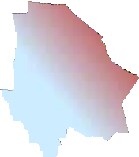
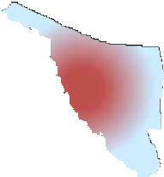
II. Noroeste
VI. Río Bravo
I. Península de Baja California
III. Pacífico Norte
VII. Cuencas Centrales del
Norte
VIII. Lerma Santiago Pacífico
IX. Golfo Norte
X. Golfo Centro
XII. Península de Yucatán
Con disponibilidad
Sin disponibilidad
IV. Balsas
V. Pacífico Sur
XI. Frontera Sur
No. | Nombre | Entidad Federativa | Región de Control | Esquema1/ | Capacidad Total (MW) | Generación Bruta2/ (GWh)
25 | Agua Prieta (Valentín Gómez Farías) | JAL | 03-Occidental | GEN-CFE | 240 | 218
26 | Aguamilpa Solidaridad | NAY | 03-Occidental | GEN-CFE | 960 | 1,543
27 | Angostura (Belisario Domínguez) | CHIS | 02-Oriental | GEN-CFE | 900 | 1,795
28 | Bacurato | SIN | 04-Noroeste | GEN-CFE | 92 | 290
29 | Bartolinas | MICH | 03-Occidental | GEN-CFE | 0.8 | 2
30 | Bombaná | CHIS | 02-Oriental | GEN-CFE | 5 | 22
31 | Boquilla | CHIH | 05-Norte | GEN-CFE | 25 | 102
32 | Botello | MICH | 03-Occidental | GEN-CFE | 18 | 78
33 | Caracol (Carlos Ramírez Ulloa) | GRO | 02-Oriental | GEN-CFE | 600 | 1,611
34 | Chicoasén (Manuel Moreno Torres) | CHIS | 02-Oriental | GEN-CFE | 2,400 | 4,615
35 | Chilapan | VER | 02-Oriental | GEN-CFE | 26 | 121
36 | Cóbano | MICH | 03-Occidental | GEN-CFE | 60 | 265
37 | Colimilla | JAL | 03-Occidental | GEN-CFE | 51 | 72
38 | Colina | CHIH | 05-Norte | GEN-CFE | 3 | 9
39 | Colotlipa | GRO | 02-Oriental | GEN-CFE | 8 | 35
40 | Comedero (Raúl J. Marsal) | SIN | 04-Noroeste | GEN-CFE | 100 | 344
41 | Cupatitzio | MICH | 03-Occidental | GEN-CFE | 80 | 450
42 | El Cajón (Leonardo Rodríguez A.) | NAY | 03-Occidental | GEN-CFE | 750 | 873
43 | El Fuerte (27 de Septiembre) | SIN | 04-Noroeste | GEN-CFE | 59 | 355
44 | El Novillo (Plutarco Elías Calles) | SON | 04-Noroeste | GEN-CFE | 135 | 407
45 | El Retiro ( José Cecilio del Valle ) | CHIS | 02-Oriental | GEN-CFE | 21 | 97
46 | El Salto (Camilo Arriaga) | SLP | 06-Noreste | GEN-CFE | 18 | 90
47 | Electroquímica | SLP | 06-Noreste | GEN-CFE | 1 | 6
48 | Encanto | VER | 02-Oriental | GEN-CFE | 10 | 64
49 | Falcón | TAMS | 06-Noreste | GEN-CFE | 32 | 72
50 | Huites (Luis Donaldo Colosio) | SIN | 04-Noroeste | GEN-CFE | 422 | 1,062
51 | Humaya | SIN | 04-Noroeste | GEN-CFE | 90 | 315
52 | Infiernillo | MICH | 01-Central | GEN-CFE | 1,200 | 3,409
53 | Intermedia (Luis Marcial Rojas) | JAL | 03-Occidental | GEN-CFE | 5 | 11
54 | Itzícuaro | MICH | 03-Occidental | GEN-CFE | 1 | 4
55 | Ixtaczoquitlán | VER | 02-Oriental | GEN-CFE | 2 | 13
56 | Jumatán | NAY | 03-Occidental | GEN-CFE | 2 | 11
57 | La Amistad | COAH | 06-Noreste | GEN-CFE | 66 | 148
58 | La Venta (Ambrosio Figueroa) | GRO | 02-Oriental | GEN-CFE | 30 | 86
59 | La Yesca (Alfredo Elias Ayub) | JAL | 03-Occidental | GEN-CFE | 750 | 853
60 | Malpaso | CHIS | 02-Oriental | GEN-CFE | 1,080 | 2,935
61 | Mazatepec | PUE | 02-Oriental | GEN-CFE | 220 | 748
62 | Micos | SLP | 06-Noreste | GEN-CFE | 1 | 4
63 | Minas | VER | 02-Oriental | GEN-CFE | 15 | 92
64 | Mocúzari | SON | 04-Noroeste | GEN-CFE | 10 | 41
65 | Oviachic | SON | 04-Noroeste | GEN-CFE | 19 | 85
66 | Peñitas (Ángel Albino Corzo) | CHIS | 02-Oriental | GEN-CFE | 420 | 1,463
67 | Platanal | MICH | 03-Occidental | GEN-CFE | 13 | 45
68 | Portezuelo I | PUE | 02-Oriental | GEN-CFE | 2 | 10
69 | Portezuelo II | PUE | 02-Oriental | GEN-CFE | 2 | 5
70 | Puente Grande | JAL | 03-Occidental | GEN-CFE | 9 | 33
71 | San Pedro Porúas | MICH | 03-Occidental | GEN-CFE | 3 | 3
72 | Sanalona (Salvador Alvarado) | SIN | 04-Noroeste | GEN-CFE | 14 | 50
73 | Santa Bárbara | MEX | 01-Central | GEN-CFE | 23 | 1
74 | Santa Rosa (General Manuel M. Diéguez) | JAL | 03-Occidental | GEN-CFE | 70 | 268
75 | Schpoiná | CHIS | 02-Oriental | GEN-CFE | 2 | 9
76 | Tamazulapan | OAX | 02-Oriental | GEN-CFE | 2 | 7
77 | Temascal | OAX | 02-Oriental | GEN-CFE | 354 | 1,515
78 | Texolo | VER | 02-Oriental | GEN-CFE | 2 | 12
79 | Tingambato | MEX | 01-Central | GEN-CFE | 42 | 46
80 | Tirio | MICH | 03-Occidental | GEN-CFE | 1 | 3
81 | Tuxpango | VER | 02-Oriental | GEN-CFE | 39 | 197
82 | Villita (José María Morelos) | MICH | 01-Central | GEN-CFE | 320 | 1,381
83 | Zimapán (Fernando Hiriart Balderrama) | HGO | 03-Occidental | GEN-CFE | 292 | 1,615
84 | Zumpimito | MICH | 03-Occidental | GEN-CFE | 8 | 52
85 | Hidroeléctrica de Tacotán | JAL | 03-Occidental | P.P. | 6 | 4
86 | Hidroeléctrica Trigomil | JAL | 03-Occidental | P.P. | 8 | 28
No. | Nombre | Entidad Federativa | Región de Control | Esquema1/ | Capacidad Total (MW) 12,642 | Generación Bruta2/ (GWh) 31,848
Total3/
1/ AUT: Autoabastecimiento; GEN: Generación; GEN-CFE: Comisión Federal de Electricidad Generación; P.P.: Pequeña Producción. 2/ Incluye la generación reportada por la central La Venta (Ambrosio Figueroa) que al cierre de 2016 se encontraba en baja temporal. 3/ Los totales pueden no coincidir por redondeo. Información preliminar al cierre de 2017. Fuente: Elaborado por la SENER con información de la CFE, la CRE y el CENACE.
MAPA 2.2.9.B. CUENCAS DE LAS REGIONES HIDROLÓGICAS ADMINISTRATIVAS
Fuente: Elaborado por la SENER con información del Atlas Digital del Agua del Sistema de Información del Agua; Comisión Nacional del Agua.

Table 10
MAPA 2.2.10. CAPACIDAD Y GENERACIÓN EN CENTRALES NUCLEOELÉCTRICAS 2017 (MW, GWh)
Fuente: Elaborado por la SENER con datos de la CFE, la CRE y el CENACE. Los totales pueden no coincidir por redondeo.
TABLA 2.2.15. CENTRALES DE GENERACIÓN NUCLEOELÉCTRICA 2017 (Megawatt, Gigawatt-hora)
No. | Nombre | Entidad Federativa | Región de Control | Esquema1/ | Capacidad Total (MW) | Generación Bruta2/ (GWh)
1 | Laguna Verde | VER | 02-Oriental | GEN-CFE | 1,608 | 10,883
Total3/ |  |  |  |  | 1,608 | 10,883
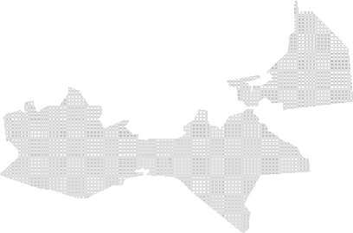

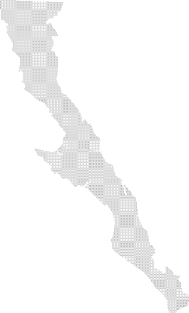

1/ GEN-CFE: Comisión Federal de Electricidad Generación. 2/ Incluye la generación reportada por centrales eléctricas en fase de pruebas. 3/ Los totales pueden no coincidir por redondeo. Información preliminar al cierre de 2017. Fuente: Elaborado por la SENER con información de la CFE, la CRE y el CENACE.
VER
1,608 MW
10,883 GWh
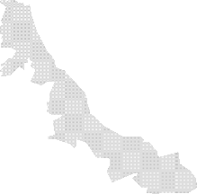

BC
166 MW
478 GWh
SON
2 MW
4 GWh
COAH
200 MW
625 GWh
BCS
1 MW
0 GWh
ZAC
320 MW
103 GWh
NL
274 MW
1,009 GWh
TAMS
303 MW
910 GWh
≥ 1,000 MW
≥ 100 MW
< 100 MW
SLP
200 MW
367 GWh
JAL
265 MW
369 GWh
PUE
66 MW
200 GWh
QR
2 MW
2 GWh
OAX
2,351 MW
6,478 GWh
CHIS
51 MW
76 GWh
MAPA 2.2.11. CAPACIDAD Y GENERACIÓN EN CENTRALES EÓLICAS 2017 (MW, GWh)
Fuente: Elaborado por la SENER con datos de la CFE, la CRE y el CENACE. Los totales pueden no coincidir por redondeo.

Table 12
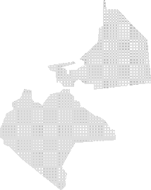
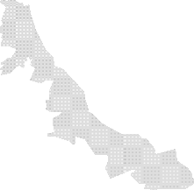


BC
570 MW
3,525 GWh
BCS
10 MW
47 GWh
NAY
52 MW
153 GWh
MICH
225 MW
1,760 GWh
PUE
69 MW
557 GWh
Fuente: Elaborado por la SENER con datos de la CFE, la CRE y el CENACE. Los totales pueden no coincidir por redondeo. TABLA 2.2.17. CENTRALES DE GENERACIÓN GEOTERMOELÉCTRICA 2017 (Megawatt, Gigawatt-hora)
No. | Nombre | Entidad Federativa | Región de Control | Esquema1/ | Capacidad Total (MW) | Generación Bruta2/ (GWh)
1 | Geotérmica para el Desarrollo | NAY | 03-Occidental | AUT | 52 | 153
2 | Cerro Prieto I | BC | 08-Baja California | GEN-CFE | 30 | 232
3 | Cerro Prieto II | BC | 08-Baja California | GEN-CFE | 220 | 1,426
4 | Cerro Prieto III | BC | 08-Baja California | GEN-CFE | 220 | 1,007
5 | Cerro Prieto IV | BC | 08-Baja California | GEN-CFE | 100 | 859
6 | Los Azufres | MICH | 03-Occidental | GEN-CFE | 225 | 1,760
7 | Los Humeros | PUE | 02-Oriental | GEN-CFE | 69 | 557
8 | Tres Vírgenes | BCS | 10-Mulegé | GEN-CFE | 10 | 47
Total3/ |  |  |  |  | 926 | 6,041
1/ AUT: Autoabastecimiento; GEN-CFE: Comisión Federal de Electricidad Generación. 2/ Incluye la generación reportada por centrales eléctricas en fase de pruebas. 3/ Los totales pueden no coincidir por redondeo. Información preliminar al cierre de 2017. Fuente: Elaborado por la SENER con información de la CFE, la CRE y el CENACE.
MAPA 2.2.12.B. PERMISOS Y CONCESIONES OTORGADOS EN GEOTERMIA
Fuente: Elaborado por la SENER con datos de la CFE y de la Subsecretaría de Planeación y Transición Energética
MAPA 2.2.13. CAPACIDAD Y GENERACIÓN EN CENTRALES SOLARES 2017 (MW, GWh)
Fuente: Elaborado por la SENER con datos de la CFE, la CRE y el CENACE. Los totales pueden no coincidir por redondeo.
BC
6 MW
10 GWh
SON
3 MW
4 GWh
CHIH
49 MW
77 GWh
COAH
30 MW
13 GWh
BCS
31 MW
72 GWh
DGO
62 MW
118 GWh
QRO
1 MW / 1 GWh
AGS
1 MW
1 GWh
GTO
JAL
8 MW
3 GWh
4 MW
3 GWh _{MEX}
19 MW
43 GWh
 | 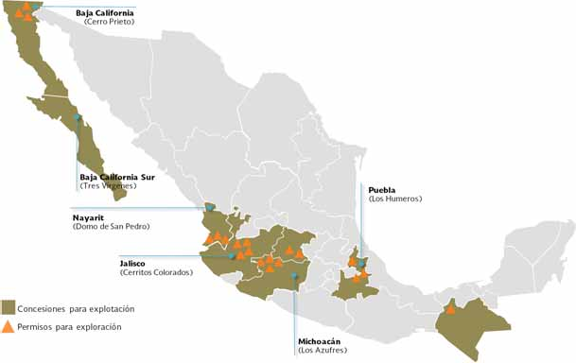 |  |  |  |  |  |   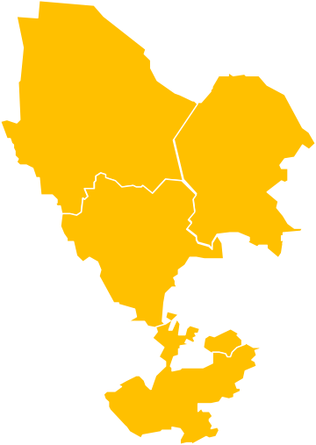
TABLA 2.2.18. CENTRALES DE GENERACIÓN SOLAR 2017 (Megawatt, Gigawatt-hora)

Table 14
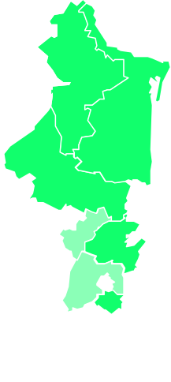
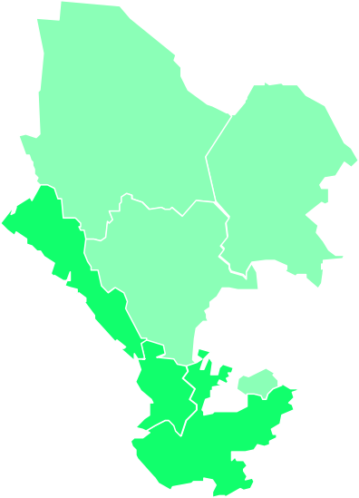


CHIH
9 MW
32 GWh
COAH
3 MW
7 GWh
SIN
24 MW
12 GWh
DGO
4 MW
2 GWh
≥
≥
<
100 MW
10 MW
10 MW
NAY
45 MW
20 GWh
COL
ZAC
50 MW
137 GWh
AGS
4 MW
7 GWh
JAL
88 MW
187 GWh
MICH
17 MW
NL
28 MW
87 GWh
TAMS
51 MW
26 GWh
SLP
81MW
165 GWh
GTO
2 MW / 1 GWh
QRO
4 MW / 7 GWh
HGO
33 MW / 26 GWh
MEX
3 MW
6 GWh
VER
375 MW
889 GWh
6 MW
23 GWh
18 GWh
TAB
42 MW
43 GWh
CAMP
13 MW
18 GWh
QR
49 MW
22 GWh
MOR
13 MW / 24 GWh
PUE
17 MW / 29 GWh
OAX
25 MW
48 GWh
CHIS
25 MW
48 GWh
MAPA 2.2.14. CAPACIDAD Y GENERACIÓN EN CENTRALES DE BIOENERGÍA 2017 (MW, GWh)
Fuente: Elaborado por la SENER con datos de la CFE, la CRE y el CENACE. Los totales pueden no coincidir por redondeo. TABLA 2.2.19. CENTRALES DE GENERACIÓN CON BIOENERGÍA 2017 (Megawatt, Gigawatt-hora)
No. | Nombre | Entidad Federativa | Región de Control | Esquema1/ | Capacidad Total (MW) | Generación Bruta2/ (GWh)
1 | Azsuremex | TAB | 02-Oriental | AUT | 3 | 2
2 | BSM Energía De Veracruz | VER | 02-Oriental | AUT | 13 | 30
3 | Compañía Azucarera de Los Mochis | SIN | 04- Noroeste | AUT | 14 | 5
4 | Compañía Azucarera del Río Guayalejo | TAMS | 06-Noreste | AUT | 46 | 17
5 | Compañía Azucarera La Fé | CHIS | 02-Oriental | AUT | 13 | 25
6 | Cooperativa La Cruz Azul | AGS | 03- Occidental | AUT | 1 | 0
7 | Degremont | CHIH | 05-Norte | AUT | 1 | 1
8 | Ecosys III | GTO | 03- Occidental | AUT | 2 | 1
9 | Empacadora San Marcos | PUE | 02-Oriental | AUT | 1 | 0
10 | Energía Láctea | CHIH | 05-Norte | AUT | 1 | 0
11 | Fideicomiso Ingenio Plan de San Luis | SLP | 06-Noreste | AUT | 9 | 27
12 | Grupo Azucarero San Pedro | VER | 02-Oriental | AUT | 10 | 16
13 | Impulsora de la Cuenca del Papaloapan | VER | 02-Oriental | AUT | 24 | 35
14 | Ingenio Adolfo López Mateos | OAX | 02-Oriental | AUT | 14 | 18
15 | Ingenio Alianza Popular | SLP | 06-Noreste | AUT | 6 | 19
16 | Ingenio El Higo | VER | 06-Noreste | AUT | 22 | 49
17 | Ingenio El Mante | TAMS | 06-Noreste | AUT | 6 | 9
18 | Ingenio El Molino | NAY | 03- Occidental | AUT | 10 | 13
19 | Ingenio Eldorado | SIN | 04- Noroeste | AUT | 10 | 7
20 | Ingenio Melchor Ocampo | JAL | 03- Occidental | AUT | 6 | 15
21 | Ingenio Presidente Benito Juárez | TAB | 02-Oriental | AUT | 14 | 16
22 | Ingenio San Francisco Ameca_AUT | JAL | 03- Occidental | AUT | 5 | 13
23 | Ingenio San Miguelito | VER | 02-Oriental | AUT | 5 | 7
24 | Ingenio San Rafael de Pucté | QR | 07- Peninsular | AUT | 49 | 22
25 | Ingenio Tala | JAL | 03- Occidental | AUT | 12 | 3
26 | Ingenio Tamazula | JAL | 03- Occidental | AUT | 10 | 34
27 | Ingenio Tres Valles | VER | 02-Oriental | AUT | 12 | 96
28 | Kimberly-Clark de México | VER | 02-Oriental | AUT | 10 | 0
29 | Lorean Energy Group | COAH | 06-Noreste | AUT | 2 | 1
30 | Nacional Financiera_AUT | MOR | 01-Central | AUT | 9 | 16
31 | Servicios de Agua y Drenaje de Monterrey, Gobierno del Estado de Nuevo León, Planta Dulces Nombres | NL | 06-Noreste | AUT | 9 | 0
32 | Servicios de Agua y Drenaje de Monterrey, Gobierno del Estado de Nuevo León, Planta Norte | NL | 06-Noreste | AUT | 2 | 0
33 | Sociedad Autoabastecedora de Energía Verde de Aguascalientes, S. De R. L. De C. V. | AGS | 03- Occidental | AUT | 3 | 6
34 | TMQ Generación Energía Renovable | QRO | 03- Occidental | AUT | 3 | 2
35 | Transformadora de Energía Eléctrica de Juárez | CHIH | 05-Norte | AUT | 6 | 31
36 | Atlatec | QRO | 03- Occidental | COG | 1 | 5
37 | Atlatec, Planta El Ahogado | JAL | 03- Occidental | COG | 3 | 6
38 | Bio Pappel, Planta Atenquique | JAL | 03- Occidental | COG | 16 | 36
39 | Bioeléctrica de Occidente | NAY | 03- Occidental | COG | 35 | 8
40 | Bioenergía de Nuevo León | NL | 06-Noreste | COG | 17 | 87
41 | Conservas La Costeña y Jugomex | MEX | 01-Central | COG | 1 | 5
42 | Destilería del Golfo | VER | 02-Oriental | COG | 8 | 14
43 | Energía Renovable de Cuautla | MOR | 01-Central | COG | 1 | 3
44 | GAT Energía | VER | 02-Oriental | COG | 45 | 135
45 | Huixtla Energía | CHIS | 02-Oriental | COG | 12 | 24
46 | Ideal Saneamiento de Saltillo | COAH | 06-Noreste | COG | 1 | 6
47 | Piasa Cogeneración | VER | 02-Oriental | COG | 40 | 161
48 | Tala Electric | JAL | 03- Occidental | COG | 25 | 80
49 | Tampico Renewable Energy | VER | 06-Noreste | COG | 40 | 186
50 | Aguas Tratadas del Valle de México, | HGO | 01-Central | GEN | 33 | 26
51 | Energreen Energía PI | MEX | 01-Central | GEN | 2 | 0
52 | Granja Generadora de Energía Solar | DGO | 05-Norte | GEN | 2 | 0
53 | Granjas Carroll de México, Central Cuyuaco | PUE | 02-Oriental | GEN | 1 | 0
54 | Impulsora Azucarera del Trópico | CAMP | 07- Peninsular | GEN | 13 | 18
55 | Ingenio Lázaro Cárdenas | MICH | 03- Occidental | GEN | 8 | 9
56 | Renova Atlatec | JAL | 03- Occidental | GEN | 11 | 0
57 | Ylem Energy | DGO | 05-Norte | GEN | 2 | 2
58 | Central Motzorongo | VER | 02-Oriental | U.P.C. | 20 | 20
59 | Compañia Cervecera de Zacatecas | ZAC | 03- Occidental | U.P.C. | 50 | 137
60 | Compañia Industrial Azucarera | VER | 02-Oriental | U.P.C. | 6 | 12
61 | Fideicomiso Ingenio Atencingo | PUE | 02-Oriental | U.P.C. | 15 | 29
62 | Fideicomiso Ingenio La Providencia | VER | 02-Oriental | U.P.C. | 7 | 13
63 | Fomento Azucarero del Golfo | VER | 06-Noreste | U.P.C. | 18 | 1
64 | Ingenio El Carmen | VER | 02-Oriental | U.P.C. | 7 | 10
65 | Ingenio El Modelo | VER | 02-Oriental | U.P.C. | 9 | 15
66 | Ingenio El Potrero | VER | 02-Oriental | U.P.C. | 10 | 20
67 | Ingenio El Refugio | OAX | 02-Oriental | U.P.C. | 4 | 0
68 | Ingenio La Gloria | VER | 02-Oriental | U.P.C. | 53 | 9
69 | Ingenio La Margarita | OAX | 02-Oriental | U.P.C. | 7 | 29
70 | Ingenio Mahuixtlán | VER | 02-Oriental | U.P.C. | 3 | 5
71 | Ingenio Plan De Ayala | SLP | 06-Noreste | U.P.C. | 16 | 14
72 | Ingenio Quesería | COL | 03- Occidental | U.P.C. | 6 | 23
73 | Ingenio San Miguel del Naranjo | SLP | 03- Occidental | U.P.C. | 49 | 105
74 | Ingenio San Nicolás | VER | 02-Oriental | U.P.C. | 14 | 54
75 | Ingenio Santa Clara | MICH | 03- Occidental | U.P.C. | 9 | 9
76 | Nacional Financiera_UPC | MOR | 01-Central | U.P.C. | 3 | 6
77 | Santa Rosalía de La Chontalpa | TAB | 02-Oriental | U.P.C. | 25 | 26
Total3/ |  |  |  |  | 1,007 | 1,884



BC
23 MW
183 GWh
SON
30 MW
37 GWh
COAH
60 MW
356 GWh
NL
41 MW
176 GWh
AGS
4 MW
28 GWh
TAMS GTO
97 MW 2 MW / 10 GWh
336 GWh
QRO
62 MW / 6 GWh
HGO
67 MW / 298 GWh
≥ 100 MW
< 100 MW
JAL
4 MW
13 GWh
MEX
29 MW
122 GWh
YUC
13 MW
87 GWh
VER
400 MW
2,209 GWh
CDMX
4 MW
24 GWh
PUE
48 MW
342 GWh
TAB
367 MW
2,703 GWh
1/ AUT: Autoabastecimiento; COG: Cogeneración; GEN: Generación; P.P: Pequeña Producción; U.P.C: Usos Propios Continuos. 2/ Incluye la generación reportada por centrales eléctricas en fase de pruebas. 3/ Los totales pueden no coincidir por redondeo. Información preliminar al cierre de 2017. Fuente: Elaborado por la SENER con información de la CFE, la CRE y el CENACE. MAPA 2.2.15. CAPACIDAD Y GENERACIÓN EN CENTRALES DE COGENERACIÓN EFICIENTE 2017 (MW, GWh)
Fuente: Elaborado por la SENER con datos de la CFE, la CRE y el CENACE. Los totales pueden no coincidir por redondeo.

